Log Produk
Foto Produk | Tanggal | Jam | Shift | Warna Produk
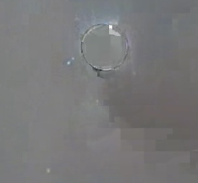 | 2026-03-04 | 08:06:28 | Shift 1 (07:00-15:00) | tidak_merah
 | 2026-03-04 | 11:11:02 | Shift 1 (07:00-15:00) | bongkahan
 | 2026-03-04 | 11:31:49 | Shift 1 (07:00-15:00) | bongkahan
 | 2026-03-04 | 11:40:33 | Shift 1 (07:00-15:00) | tidak_merah
 | 2026-03-04 | 11:42:46 | Shift 1 (07:00-15:00) | bongkahan
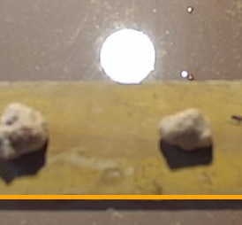 | 2026-03-04 | 13:15:04 | Shift 1 (07:00-15:00) | bongkahan
 | 2026-03-04 | 13:15:14 | Shift 1 (07:00-15:00) | bongkahan
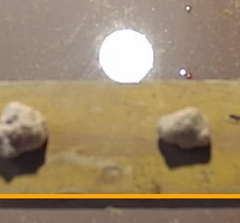 | 2026-03-04 | 13:15:24 | Shift 1 (07:00-15:00) | bongkahan
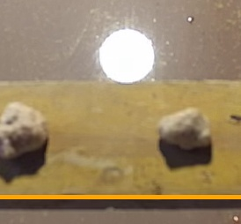 | 2026-03-04 | 13:15:34 | Shift 1 (07:00-15:00) | bongkahan
 | 2026-03-04 | 13:15:44 | Shift 1 (07:00-15:00) | bongkahan
 | 2026-03-04 | 13:15:54 | Shift 1 (07:00-15:00) | bongkahan
 | 2026-03-04 | 13:16:04 | Shift 1 (07:00-15:00) | bongkahan
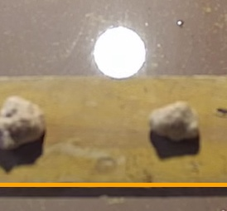 | 2026-03-04 | 13:16:14 | Shift 1 (07:00-15:00) | bongkahan
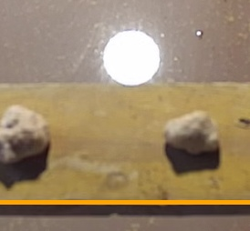 | 2026-03-04 | 13:16:24 | Shift 1 (07:00-15:00) | bongkahan
 | 2026-03-04 | 13:16:34 | Shift 1 (07:00-15:00) | bongkahan
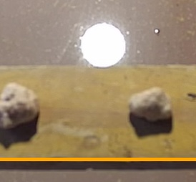 | 2026-03-04 | 13:16:44 | Shift 1 (07:00-15:00) | bongkahan
 | 2026-03-04 | 13:16:55 | Shift 1 (07:00-15:00) | bongkahan
 | 2026-03-04 | 13:17:05 | Shift 1 (07:00-15:00) | bongkahan
 | 2026-03-04 | 13:17:15 | Shift 1 (07:00-15:00) | bongkahan
 | 2026-03-04 | 13:17:25 | Shift 1 (07:00-15:00) | bongkahan
 | 2026-03-04 | 13:17:35 | Shift 1 (07:00-15:00) | bongkahan
 | 2026-03-04 | 13:17:45 | Shift 1 (07:00-15:00) | bongkahan
 | 2026-03-04 | 13:17:55 | Shift 1 (07:00-15:00) | bongkahan
 | 2026-03-04 | 13:18:05 | Shift 1 (07:00-15:00) | bongkahan
 | 2026-03-04 | 13:18:15 | Shift 1 (07:00-15:00) | bongkahan
 | 2026-03-04 | 13:18:25 | Shift 1 (07:00-15:00) | bongkahan
 | 2026-03-04 | 13:18:35 | Shift 1 (07:00-15:00) | bongkahan
 | 2026-03-04 | 13:18:45 | Shift 1 (07:00-15:00) | bongkahan
 | 2026-03-04 | 13:18:55 | Shift 1 (07:00-15:00) | bongkahan
 | 2026-03-04 | 13:19:05 | Shift 1 (07:00-15:00) | bongkahan
 | 2026-03-04 | 13:19:15 | Shift 1 (07:00-15:00) | bongkahan
 | 2026-03-04 | 13:19:25 | Shift 1 (07:00-15:00) | bongkahan
 | 2026-03-04 | 13:19:35 | Shift 1 (07:00-15:00) | bongkahan
 | 2026-03-04 | 13:19:45 | Shift 1 (07:00-15:00) | bongkahan
 | 2026-03-04 | 13:19:55 | Shift 1 (07:00-15:00) | bongkahan
 | 2026-03-04 | 13:20:05 | Shift 1 (07:00-15:00) | bongkahan
 | 2026-03-04 | 13:20:15 | Shift 1 (07:00-15:00) | bongkahan
 | 2026-03-04 | 13:20:25 | Shift 1 (07:00-15:00) | bongkahan
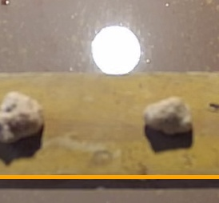 | 2026-03-04 | 13:20:35 | Shift 1 (07:00-15:00) | bongkahan
 | 2026-03-04 | 13:20:45 | Shift 1 (07:00-15:00) | bongkahan
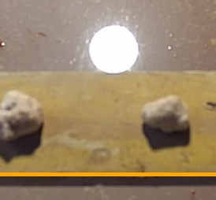 | 2026-03-04 | 13:20:55 | Shift 1 (07:00-15:00) | bongkahan
 | 2026-03-04 | 13:21:05 | Shift 1 (07:00-15:00) | bongkahan
 | 2026-03-04 | 13:21:15 | Shift 1 (07:00-15:00) | bongkahan
 | 2026-03-04 | 13:21:25 | Shift 1 (07:00-15:00) | bongkahan
 | 2026-03-04 | 13:21:36 | Shift 1 (07:00-15:00) | bongkahan
 | 2026-03-04 | 13:21:46 | Shift 1 (07:00-15:00) | bongkahan
 | 2026-03-04 | 13:21:56 | Shift 1 (07:00-15:00) | bongkahan
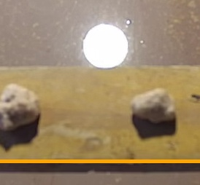 | 2026-03-04 | 13:22:06 | Shift 1 (07:00-15:00) | bongkahan
 | 2026-03-04 | 13:22:16 | Shift 1 (07:00-15:00) | bongkahan
 | 2026-03-04 | 13:22:26 | Shift 1 (07:00-15:00) | bongkahan
 | 2026-03-04 | 13:22:36 | Shift 1 (07:00-15:00) | bongkahan
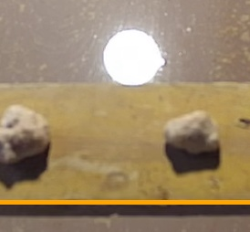 | 2026-03-04 | 13:22:46 | Shift 1 (07:00-15:00) | bongkahan
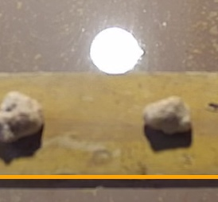 | 2026-03-04 | 13:22:56 | Shift 1 (07:00-15:00) | bongkahan
 | 2026-03-04 | 13:23:06 | Shift 1 (07:00-15:00) | bongkahan
 | 2026-03-04 | 13:23:16 | Shift 1 (07:00-15:00) | bongkahan
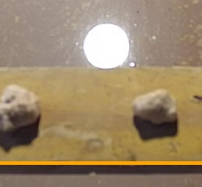 | 2026-03-04 | 13:23:26 | Shift 1 (07:00-15:00) | bongkahan
 | 2026-03-04 | 13:23:36 | Shift 1 (07:00-15:00) | bongkahan
 | 2026-03-04 | 13:23:46 | Shift 1 (07:00-15:00) | bongkahan
 | 2026-03-04 | 13:23:56 | Shift 1 (07:00-15:00) | bongkahan
 | 2026-03-04 | 13:24:06 | Shift 1 (07:00-15:00) | bongkahan
 | 2026-03-04 | 13:24:16 | Shift 1 (07:00-15:00) | bongkahan
 | 2026-03-04 | 13:24:26 | Shift 1 (07:00-15:00) | bongkahan
 | 2026-03-04 | 13:24:36 | Shift 1 (07:00-15:00) | bongkahan
 | 2026-03-04 | 13:24:46 | Shift 1 (07:00-15:00) | bongkahan
 | 2026-03-04 | 13:24:56 | Shift 1 (07:00-15:00) | bongkahan
 | 2026-03-04 | 13:25:07 | Shift 1 (07:00-15:00) | bongkahan
 | 2026-03-04 | 13:25:17 | Shift 1 (07:00-15:00) | bongkahan
 | 2026-03-04 | 13:25:27 | Shift 1 (07:00-15:00) | bongkahan
 | 2026-03-04 | 13:25:37 | Shift 1 (07:00-15:00) | bongkahan
 | 2026-03-04 | 13:25:47 | Shift 1 (07:00-15:00) | bongkahan
 | 2026-03-04 | 13:25:57 | Shift 1 (07:00-15:00) | bongkahan
 | 2026-03-04 | 13:26:07 | Shift 1 (07:00-15:00) | bongkahan
 | 2026-03-04 | 13:26:17 | Shift 1 (07:00-15:00) | bongkahan
 | 2026-03-04 | 13:26:27 | Shift 1 (07:00-15:00) | bongkahan
 | 2026-03-04 | 13:26:37 | Shift 1 (07:00-15:00) | bongkahan
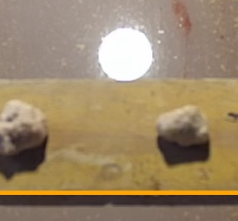 | 2026-03-04 | 13:26:47 | Shift 1 (07:00-15:00) | bongkahan
 | 2026-03-04 | 13:26:57 | Shift 1 (07:00-15:00) | bongkahan
 | 2026-03-04 | 13:27:07 | Shift 1 (07:00-15:00) | bongkahan
 | 2026-03-04 | 13:27:17 | Shift 1 (07:00-15:00) | bongkahan
 | 2026-03-04 | 13:27:27 | Shift 1 (07:00-15:00) | bongkahan
 | 2026-03-04 | 13:27:37 | Shift 1 (07:00-15:00) | bongkahan
 | 2026-03-04 | 13:27:47 | Shift 1 (07:00-15:00) | bongkahan
 | 2026-03-04 | 13:27:57 | Shift 1 (07:00-15:00) | bongkahan
 | 2026-03-04 | 13:28:07 | Shift 1 (07:00-15:00) | bongkahan
 | 2026-03-04 | 13:28:17 | Shift 1 (07:00-15:00) | bongkahan
 | 2026-03-04 | 13:28:27 | Shift 1 (07:00-15:00) | bongkahan
 | 2026-03-04 | 13:35:43 | Shift 1 (07:00-15:00) | bongkahan
 | 2026-03-04 | 13:35:53 | Shift 1 (07:00-15:00) | bongkahan
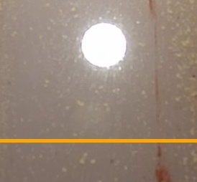 | 2026-03-04 | 13:36:03 | Shift 1 (07:00-15:00) | bongkahan
 | 2026-03-04 | 13:36:13 | Shift 1 (07:00-15:00) | bongkahan
 | 2026-03-04 | 13:36:23 | Shift 1 (07:00-15:00) | bongkahan
 | 2026-03-04 | 13:36:33 | Shift 1 (07:00-15:00) | bongkahan
 | 2026-03-04 | 13:36:43 | Shift 1 (07:00-15:00) | bongkahan
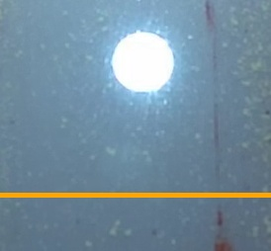 | 2026-03-04 | 13:36:53 | Shift 1 (07:00-15:00) | bongkahan
 | 2026-03-04 | 13:37:03 | Shift 1 (07:00-15:00) | bongkahan
 | 2026-03-04 | 13:37:13 | Shift 1 (07:00-15:00) | bongkahan
 | 2026-03-04 | 13:37:23 | Shift 1 (07:00-15:00) | bongkahan
 | 2026-03-04 | 13:37:33 | Shift 1 (07:00-15:00) | bongkahan
 | 2026-03-04 | 13:37:43 | Shift 1 (07:00-15:00) | bongkahan
 | 2026-03-04 | 13:37:53 | Shift 1 (07:00-15:00) | bongkahan
 | 2026-03-04 | 13:38:04 | Shift 1 (07:00-15:00) | bongkahan
 | 2026-03-04 | 13:38:14 | Shift 1 (07:00-15:00) | bongkahan
 | 2026-03-04 | 13:38:24 | Shift 1 (07:00-15:00) | bongkahan
 | 2026-03-04 | 13:38:34 | Shift 1 (07:00-15:00) | bongkahan
 | 2026-03-04 | 13:38:44 | Shift 1 (07:00-15:00) | bongkahan
 | 2026-03-04 | 13:38:54 | Shift 1 (07:00-15:00) | bongkahan
 | 2026-03-04 | 13:52:04 | Shift 1 (07:00-15:00) | tidak_merah
 | 2026-03-04 | 13:53:12 | Shift 1 (07:00-15:00) | tidak_merah
 | 2026-03-04 | 13:53:22 | Shift 1 (07:00-15:00) | tidak_merah
 | 2026-03-04 | 13:53:32 | Shift 1 (07:00-15:00) | tidak_merah
 | 2026-03-04 | 13:53:42 | Shift 1 (07:00-15:00) | tidak_merah
 | 2026-03-04 | 13:53:52 | Shift 1 (07:00-15:00) | tidak_merah
 | 2026-03-04 | 13:57:36 | Shift 1 (07:00-15:00) | tidak_merah
 | 2026-03-04 | 13:58:26 | Shift 1 (07:00-15:00) | tidak_merah
 | 2026-03-04 | 13:58:36 | Shift 1 (07:00-15:00) | tidak_merah
 | 2026-03-04 | 14:02:36 | Shift 1 (07:00-15:00) | bongkahan
 | 2026-03-04 | 14:05:21 | Shift 1 (07:00-15:00) | bongkahan
 | 2026-03-04 | 14:05:31 | Shift 1 (07:00-15:00) | bongkahan
 | 2026-03-04 | 14:05:41 | Shift 1 (07:00-15:00) | bongkahan
 | 2026-03-04 | 14:05:51 | Shift 1 (07:00-15:00) | bongkahan
 | 2026-03-04 | 14:06:01 | Shift 1 (07:00-15:00) | bongkahan
 | 2026-03-04 | 14:10:50 | Shift 1 (07:00-15:00) | tidak_merah
 | 2026-03-04 | 14:11:00 | Shift 1 (07:00-15:00) | tidak_merah
 | 2026-03-04 | 14:16:23 | Shift 1 (07:00-15:00) | bongkahan
 | 2026-03-04 | 14:17:00 | Shift 1 (07:00-15:00) | bongkahan
 | 2026-03-04 | 14:17:10 | Shift 1 (07:00-15:00) | bongkahan
 | 2026-03-04 | 14:19:39 | Shift 1 (07:00-15:00) | bongkahan
 | 2026-03-04 | 14:19:49 | Shift 1 (07:00-15:00) | tidak_merah
 | 2026-03-04 | 14:21:17 | Shift 1 (07:00-15:00) | tidak_merah
 | 2026-03-04 | 14:21:27 | Shift 1 (07:00-15:00) | tidak_merah
 | 2026-03-04 | 14:24:13 | Shift 1 (07:00-15:00) | tidak_merah
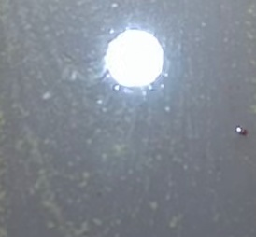 | 2026-03-04 | 14:25:52 | Shift 1 (07:00-15:00) | tidak_merah
 | 2026-03-04 | 14:26:02 | Shift 1 (07:00-15:00) | tidak_merah

